02
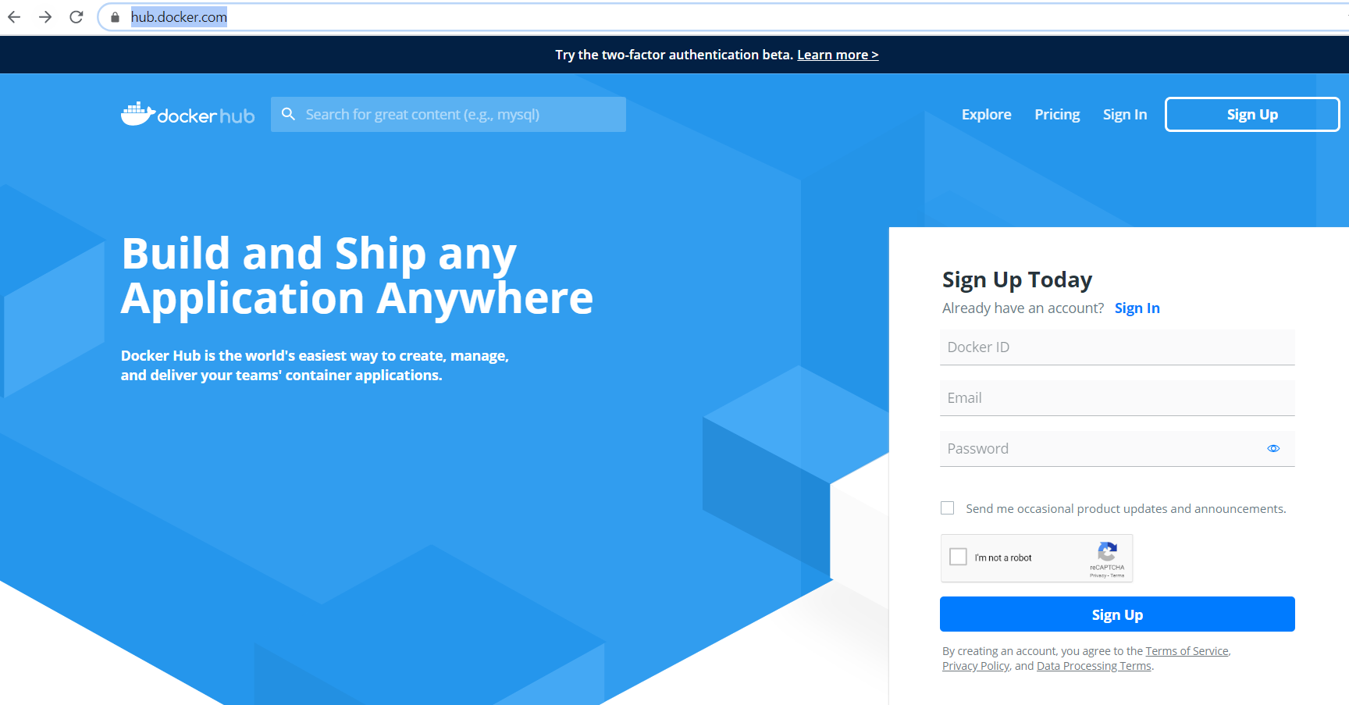
02. Play With Docker Classroom
 | https://training.play-with-docker.com/
 | Nơi thực hành Docker online

 | https://training.play-with-docker.com/ops-s1-hello/
 |  | Dưới đây ta sẽ thực hành lệnh : docker run hello-world

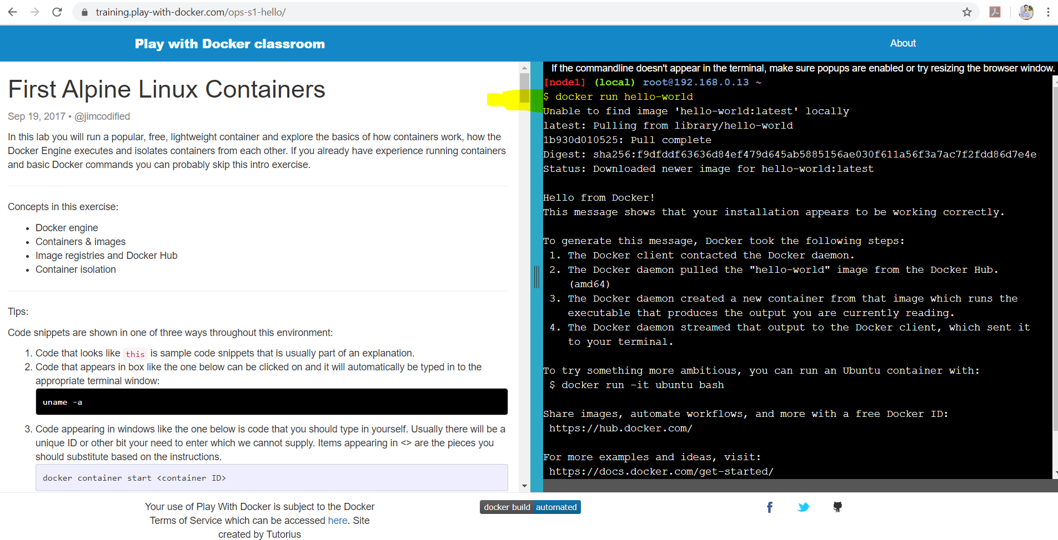

 | Ở đây sẽ có 1 giao diện Command Line để thực hành Docker, ta cần phải đăng ký 1 Account trên Docker Hub để access vào giao diện Command Line đó
 | Hãy vào Docker Hub để đăng ký 1 account
 |  | https://hub.docker.com/

